Planilha1
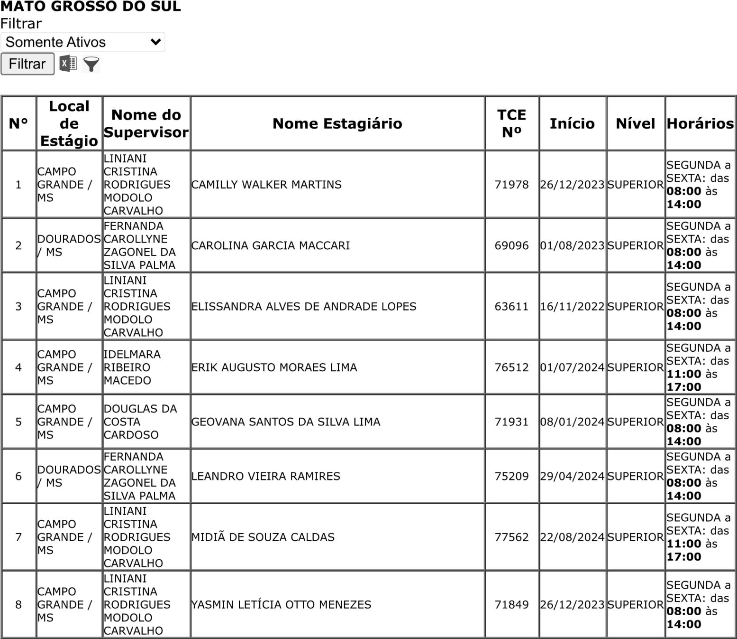
 | ! | !
 | " | # | $
%&’()*+,-+).)-()/* | ! !
.&(&/**12 2

